Oppskrift
Black steambuns med crispy chickenBlack steambuns med crispy chicken
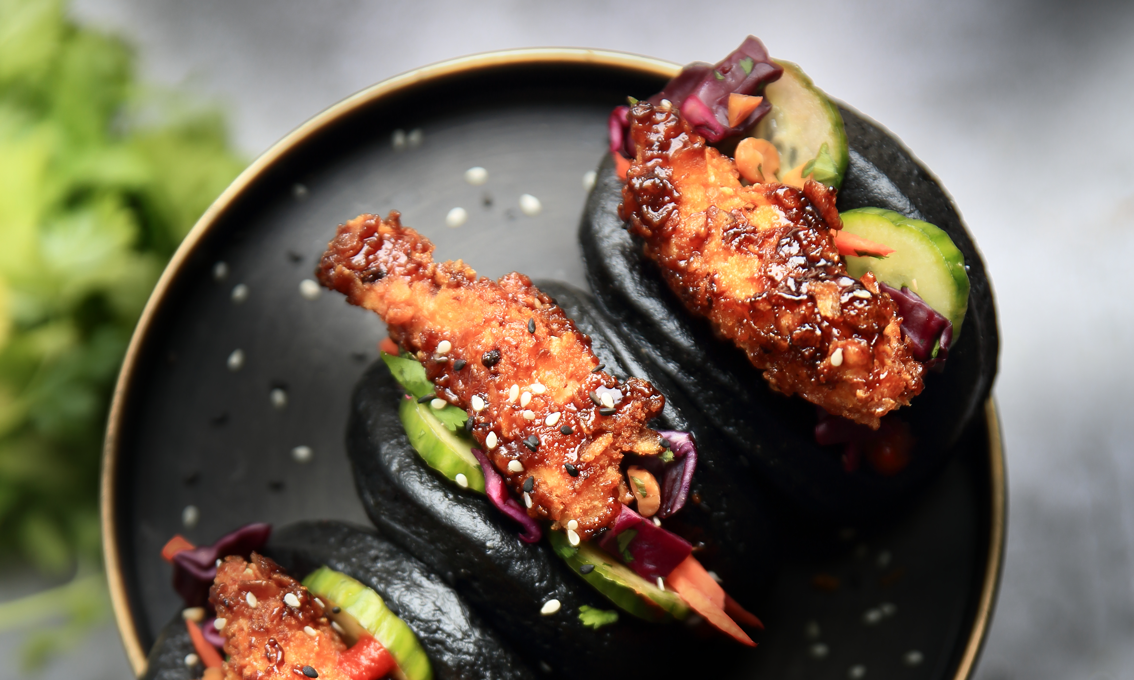

Fremgangsmåte Damp steambuns etter anvisning på pakken. Dobbelpaner Kylling-tenders i melk og Esgir panko. Skiv opp agurken og tilsett TABASCO® Jalapeno. Miks TABASCO® Sweet and Spicy med strimplet kål og majones. Ved servering: Damp eller varm Steambuns i 1 minutt, frityrstek kylling-tenders og fyll steambuns. Server med Crisscut og Chipotle mayo.Fremgangsmåte Damp steambuns etter anvisning på pakken. Dobbelpaner Kylling-tenders i melk og Esgir panko. Skiv opp agurken og tilsett TABASCO® Jalapeno. Miks TABASCO® Sweet and Spicy med strimplet kål og majones. Ved servering: Damp eller varm Steambuns i 1 minutt, frityrstek kylling-tenders og fyll steambuns. Server med Crisscut og Chipotle mayo.
Number of servingsNumber of servings | 12
EPDEPD | ProductProduct | Per servingPer serving |  | TotalTotal |  | QtyPerPackQtyPerPack | PackSizePackSize | PackUnitPackUnit | PackagingPackaging | ItemsItems
56571275657127 | Svarte Steambuns *(Gluten,Hvete gluten,kan inneholde spor av Soya)Svarte Steambuns *(Gluten,Hvete gluten,kan inneholde spor av Soya) | 24 | stkstk | 0 | stkstk | 10 | 400 | gg | 10x400g10x400g | 0
 | Strimlet kål/løk, gulrot Strimlet kål/løk, gulrot | 300 | gg | 0 | gg |  |  |  |  | 0
 | Majones Majones | 100 | gg | 0 | gg |  |  |  |  | 0
54533375453337 | Jalapeno Sauce Jalapeno Sauce | 240 | gg | 0 | gg | 12 | 60 | mlml | 12x60ml12x60ml | 0
 | kylling tenders panert i Esgir panko kylling tenders panert i Esgir panko | 600 | gg | 0 | gg |  |  |  |  | 0
 | Melk Melk | 50 | mlml | 0 | mlml |  |  |  |  | 0
 | Egg Egg | 1 | stkstk | 0 | stkstk |  |  |  |  | 0
53596585359658 | Panko Panering Glutenfri *(kan inneholde spor av Soya)Panko Panering Glutenfri *(kan inneholde spor av Soya) | 2 | stkstk | 0 | stkstk | 12 | 200 | gg | 12x200g12x200g | 0

 | * Allergens* Allergens

